Feuil1
Nom - Prénom
adresse mail
téléphone

Chers Amis du Vin Bonjour, bienvenue dans le millésime 2022 !
La presse spécialisée nous a annoncé un millésime phénoménal, la comparaison au légendaire millésime 1982 a même été proclamée.
Votre serviteur s’est donc employé comme chaque année à déguster avec toute son attention, son expérience et ses papilles lors de la semaine des primeurs à Bordeaux ce millésime déjà annoncé comme exceptionnel !
Voilà ce qu’il en ressort à mon humble avis :
2022 est pour certains châteaux un grand millésime et même dans certains cas une année exceptionnelle ! Ca commence bien cette histoire...
Mais il faut avouer aussi que dans d’autres cas, il y a eu des ratés et c’est surtout ceux-là qu’il faut éviter.
Vous trouverez dans notre sélection mes coups de cœurs marqués d’une ou plusieurs étoiles, tous les vins figurant sur cette liste ont fait preuve d’une validation après dégustation.
Je vous laisse donc parcourir la liste de notre sélection.
Attention, cette année les châteaux ont sorti moins de vins en primeur, cette année nous disposons donc de quantités un peu moindres qu’à l’accoutumée.
Premier commandé, premier servi !
Pascal Carré
 |  |  | 
 | Lorsque votre choix est fait, sauvegarder votre fichier et l'envoyer à :

 | info@lacavedessommeliers.lu | *** = Maître-achat

Commande Unité 75 cl | Château | Appellation | Prix vente htva | Total réf.
 | Les Blancs
 | PAGODES DE COS | Bordeaux Blanc | 47.59 | 0.00

 | JEAN FAUX CC (dispo en 1,5 l ou 3 l) ** | Bordeaux Supérieur | 10.35 | 0.00

 | CARBONNIEUX** | Pessac-Léognan | 29.11 | 0.00
 | DOMAINE DE CHEVALIER**** | Pessac-Léognan | 89.25 | 0.00
 | LA LOUVIERE* | Pessac-Léognan | 26.31 | 0.00
 | LARRIVET-HAUT-BRION** | Pessac-Léognan | 36.95 | 0.00
 | LATOUR-MARTILLAC** | Pessac-Léognan | 32.75 | 0.00
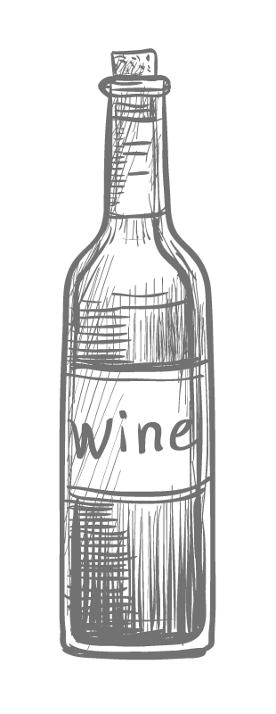
 | MALARTIC LAGRAVIERE*** | Pessac-Léognan | 51.62 | 0.00
 | OLIVIER | Pessac-Léognan | 28.77 | 0.00
 | PAPE CLEMENT | Pessac-Léognan | 110.31 | 0.00

 | DOISY DAENE *** | Barsac - Sauternes | 34.82 | 0.00

 | BASTOR LAMONTAGNE | Sauternes | 23.29 | 0.00
 | LAFAURIE-PEYRAGUEY*** | Sauternes | 64.95 | 0.00
 | LAFAURIE-PEYRAGUEY CREME DU TETE*** | Sauternes | 109.75 | 0.00
 | RAYNE-VIGNEAU | Sauternes | 38.35 | 0.00
 | SUDUIRAUT** | Sauternes | 54.31 | 0.00
 | Les Rouges
 | JEAN FAUX (dispo en 1,5 l ou 3 l) | Bordeaux Supérieur | 10.35 | 0.00

 | POTENSAC* | Médoc | 22.95 | 0.00

 | CHARMAIL | Haut-Médoc | 16.01 | 0.00
 | CITRAN | Haut-Médoc | 15.11 | 0.00
 | CLEMENT PICHON** | Haut-Médoc | 13.99 | 0.00
 | HAUT-MEDOC GISCOURS* | Haut-Médoc | 16.01 | 0.00
 | LA LAGUNE** | Haut-Médoc | 38.63 | 0.00
 | LA TOUR CARNET*** | Haut-Médoc | 25.19 | 0.00
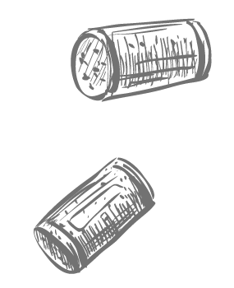
 | SOCIANDO MALLET** | Haut-Médoc | 31.46 | 0.00

 | CALON SEGUR* | Saint-Estèphe | 114.79 | 0.00
 | COS D'ESTOURNEL**** | Saint-Estèphe | 208.87 | 0.00
 | COS LABORY ** | Saint-Estèphe | 30.79 | 0.00
 | DAME DE MONTROSE * | Saint-Estèphe | 34.15 | 0.00
 | DE PEZ* | Saint-Estèphe | 26.31 | 0.00
 | HAUT MARBUZET*** | Saint-Estèphe | 35.49 | 0.00
 | LAFON ROCHET | Saint-Estèphe | 38.63 | 0.00
 | LES ORMES DE PEZ*** | Saint-Estèphe | 24.07 | 0.00
 | MEYNEY* | Saint-Estèphe | 25.75 | 0.00
 | PAGODES DE COS ** | Saint-Estèphe | 43.56 | 0.00
 | PHELAN SEGUR** | Saint-Estèphe | 42.21 | 0.00
 | TRONQUOY** | Saint-Estèphe | 21.27 | 0.00

 | CARRUADES DE LAFITE ROTHSCHILD | Pauillac | 202.15 | 0.00
 | CLERC MILON | Pauillac | 73.13 | 0.00
 | CROIZET BAGES* | Pauillac | 28.77 | 0.00
 | DUHART MILON ROTHSCHILD** | Pauillac | 67.75 | 0.00
 | ECHO DE LYNCH BAGES* | Pauillac | 36.84 | 0.00
 | FLEUR DE PEDESCLAUX** | Pauillac | 16.68 | 0.00
 | GRAND PUY DUCASSE*** | Pauillac | 33.59 | 0.00
 | GRAND PUY LACOSTE* | Pauillac | 66.41 | 0.00
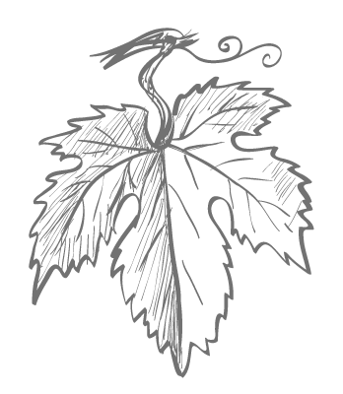
 | HAUT BAGES LIBERAL | Pauillac | 36.95 | 0.00
 | HAUT-BATAILLEY*** | Pauillac | 48.93 | 0.00
 | LAFITTE ROTHSCHILD*** | Pauillac | 650.15 | 0.00
 | LYNCH BAGES*** | Pauillac | 118.82 | 0.00
 | LYNCH MOUSSAS* | Pauillac | 31.46 | 0.00
 | MOULIN DE DUHART* | Pauillac | 30.23 | 0.00
 | PEDESCLAUX*** | Pauillac | 36.95 | 0.00
 | PICHON LONGUEVILLE BARON* | Pauillac | 151.08 | 0.00
 | PICHON LONGUEVILLE COMTESSE DE LALANDE**** | Pauillac | 190.95 | 0.00
 | RESERVE DE LA COMTESSE*** | Pauillac | 40.87 | 0.00

 | BEYCHEVELLE | Saint-Julien | 76.15 | 0.00
 | BRANAIRE DUCRU | Saint-Julien | 44.90 | 0.00
 | CONNETABLE TALBOT | Saint-Julien | 20.04 | 0.00
 | GLORIA | Saint-Julien | 35.49 | 0.00
 | LAGRANGE | Saint-Julien | 44.90 | 0.00
 | LE PETIT DUCRU DE DUCRU-BEAUCAILLOU | Saint-Julien | 25.41 | 0.00
 | LEOVILLE POYFERRE | Saint-Julien | 94.63 | 0.00
 | SAINT-PIERRE**** | Saint-Julien | 51.62 | 0.00
 | TALBOT*** | Saint-Julien | 54.31 | 0.00

 | BLASON D'ISSAN* | Margaux | 20.88 | 0.00
 | BRANE CANTENAC** | Margaux | 67.75 | 0.00
 | CANTENAC BROWN* | Margaux | 45.57 | 0.00
 | DAUZAC*** | Margaux | 40.87 | 0.00
 | DESMIRAIL**** | Margaux | 32.81 | 0.00
 | DEYREM VALENTIN | Margaux | 18.02 | 0.00
 | D'ISSAN ** | Margaux | 57.67 | 0.00
 | DURFORT VIVENS * | Margaux | 61.03 | 0.00
 | FERRIERE | Margaux | 37.51 | 0.00
 | GISCOURS* | Margaux | 56.55 | 0.00
 | KIRWAN* | Margaux | 42.21 | 0.00
 | LA GURGUE | Margaux | 19.59 | 0.00
 | LABEGORCE*** | Margaux | 27.43 | 0.00
 | LASCOMBES**** | Margaux | 70.44 | 0.00
 | MARQUIS DE TERME*** | Margaux | 38.63 | 0.00
 | MONBRISON*** | Margaux | 28.44 | 0.00
 | PALMER*** | Margaux | 330.95 | 0.00
 | PRIEURE LICHINE** | Margaux | 34.15 | 0.00
 | RAUZAN GASSIES | Margaux | 47.59 | 0.00
 | RAUZAN SEGLA | Margaux | 94.63 | 0.00
 | SIRAN | Margaux | 27.21 | 0.00
 | TERTRE**** | Margaux | 34.15 | 0.00

 | CARBONNIEUX | Pessac-Léognan | 29.11 | 0.00
 | DOMAINE DE CHEVALIER**** | Pessac-Léognan | 62.37 | 0.00
 | FIEUZAL | Pessac-Léognan | 31.35 | 0.00
 | HAUT-BAILLY | Pessac-Léognan | 134.95 | 0.00
 | L'ESPRIT DE CHEVALIER** | Pessac-Léognan | 20.15 | 0.00
 | LARRIVET-HAUT-BRION | Pessac-Léognan | 28.55 | 0.00
 | LATOUR MARTILLAC* | Pessac-Léognan | 28.55 | 0.00
 | LE COMTE DE MALARTIC | Pessac-Léognan | 15.95 | 0.00
 | MALARTIC-LAGRAVIERE | Pessac-Léognan | 38.18 | 0.00
 | OLIVIER** | Pessac-Léognan | 25.41 | 0.00
 | PAPE CLEMENT | Pessac-Léognan | 70.44 | 0.00
 | SMITH HAUT LAFITTE** | Pessac-Léognan | 128.23 | 0.00

 | ANGELUS | Saint-Emilion Grand Cru | 392.55 | 0.00
 | BARDE-HAUT | Saint-Emilion Grand Cru | 30.06 | 0.00
 | CAP DE MOURLIN | Saint-Emilion Grand Cru | 30.12 | 0.00
 | CARILLON DE L'ANGELUS | Saint-Emilion Grand Cru | 101.35 | 0.00
 | CHAUVIN | Saint-Emilion Grand Cru | 29.67 | 0.00
 | CHEVAL BLANC | Saint-Emilion Grand Cru | 526.95 | 0.00
 | CLOS DE L'ORATOIRE | Saint-Emilion Grand Cru | 31.46 | 0.00
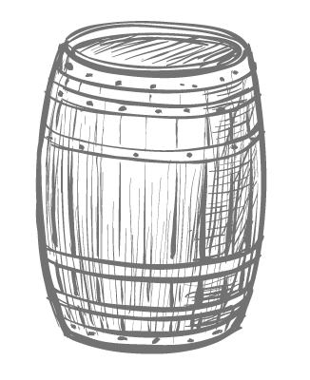
 | CLOS FOURTET | Saint-Emilion Grand Cru | 105.83 | 0.00
 | CORBIN | Saint-Emilion Grand Cru | 27.99 | 0.00
 | CORBIN MICHOTTE | Saint-Emilion Grand Cru | 25.19 | 0.00
 | DASSAULT* | Saint-Emilion Grand Cru | 36.95 | 0.00
 | DESTIEUX | Saint-Emilion Grand Cru | 38.85 | 0.00
 | FAUGERES | Saint-Emilion Grand Cru | 31.35 | 0.00
 | FOMBRAUGE | Saint-Emilion Grand Cru | 24.52 | 0.00
 | FRANC MAYNE** | Saint-Emilion Grand Cru | 26.20 | 0.00
 | GRAND MAYNE | Saint-Emilion Grand Cru | 36.39 | 0.00
 | JEAN FAURE | Saint-Emilion Grand Cru | 34.04 | 0.00
 | LA CLOTTE | Saint-Emilion Grand Cru | 67.75 | 0.00
 | LA COUSPAUDE | Saint-Emilion Grand Cru | 35.49 | 0.00
 | LA DOMINIQUE | Saint-Emilion Grand Cru | 40.87 | 0.00
 | LA GAFFELIERE | Saint-Emilion Grand Cru | 63.27 | 0.00
 | LA MARZELLE | Saint-Emilion Grand Cru | 39.53 | 0.00
 | LARMANDE | Saint-Emilion Grand Cru | 25.75 | 0.00
 | LAROZE | Saint-Emilion Grand Cru | 22.39 | 0.00
 | PAVIE MACQUIN | Saint-Emilion Grand Cru | 75.81 | 0.00
 | PONTET CANET | Saint-Emilion Grand Cru | 101.35 | 0.00
 | PUYBLANQUET | Saint-Emilion Grand Cru | 22.95 | 0.00
 | ROL VALENTIN | Saint-Emilion Grand Cru | 26.76 | 0.00
 | SOUTARD | Saint-Emilion Grand Cru | 36.95 | 0.00
 | VILLEMAURINE | Saint-Emilion Grand Cru | 35.27 | 0.00

 | BEAUREGARD*** | Pomerol | 59.69 | 0.00
 | CLINET**** | Pomerol | 91.94 | 0.00
 | CLOS L'EGLISE | Pomerol | 81.19 | 0.00
 | CLOS RENE**** | Pomerol | 26.09 | 0.00
 | DE SALES* | Pomerol | 23.40 | 0.00
 | GAZIN | Pomerol | 74.47 | 0.00
 | LA CABANNE** | Pomerol | 31.91 | 0.00
 | LA CROIX DE GAY | Pomerol | 30.12 | 0.00
 | LA CROIX DU CASSE | Pomerol | 23.40 | 0.00
 | LA FLEUR DE GAY | Pomerol | 73.13 | 0.00
 | LA POINTE**** | Pomerol | 37.51 | 0.00
 | LE BON PASTEUR** | Pomerol | 49.27 | 0.00
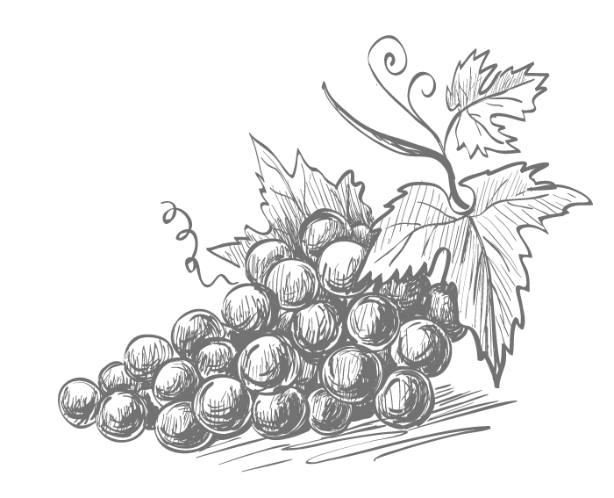
 | L'ENCLOS | Pomerol | 24.07 | 0.00
 | PETIT VILLAGE* | Pomerol | 104.04 | 0.00
 | VRAY CROIX DE GAY | Pomerol | 59.69 | 0.00

 | CHASSE-SPLEEN* | Moulis | 27.43 | 0.00
 | POUJEAUX** | Moulis | 22.67 | 0.00

 | TOTAL BOUTEILLES : |  | TOTAL € HTVA | 0.00

 | Art 1. Achat minimum de 6 bouteilles / référence.
 | Art 2. Le vendeur s’engage à livrer courant de l'année 2025
 | Art 3 . En garantie de sa commande l’acheteur verse au vendeur la somme correspondante à la valeur des vins commandés tvac ( dispositions de l’article 65 de la directive européenne 2006/112 /CE relative au système commun de taxe sur la valeur ajoutée). Précisez sur le versement la mention Achat Primeurs Bordeaux 2022, n° commande et le nom sur lequel la commande a été établie
 | Art 4. Le vendeur fera parvenir à l’acheteur, dès livraison une facture, déduction faite de la garantie versée.
 | Art 5. Les accises appliquées sont celles qui seront en vigueur au moment de la facturation.
 | Art 6. Les frais supplémentaires pour conditionnement spécial (demie bouteille, magnum…) seront imputés au moment de la facturation.
 | Art. 7 Cette offre est valable sous réserve des stocks disponibles.

